Лист 1
Прайс-лист
МИР ПРЯЖИ

В валюте: руб. (курс 1).
Цены указаны на 07.08.2020

№ | Номенклатура/ Характеристика номенклатуры | Описание | Изображение | Артикул | Цена | Ед. | Остаток | Ссылка на сайт
 | Тесьма клеевая MAGIC HOBBY арт.TBY-LA2-5 цв.желтый уп.1м | Тесьма клеевая MAGIC HOBBY арт.TBY-LA2-5 цв.желтый уп.1м | 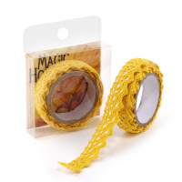 | TBY-LA2-5 | 40.00 |  |  | Изображение
 | Тесьма клеевая MAGIC HOBBY арт.TBY-LA2-5 цв.желтый уп.1м |  |  |  | 40.00 | шт | 3 | Изображение
 | Тесьма клеевая TBY-LAG2 "Magic Hobby" 15 мм, 1 метр | Тесьма клеевая TBY-LAG2 "Magic Hobby" 15 мм, 1 метр | 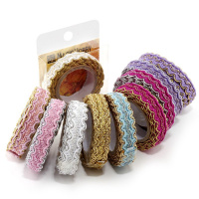 | TBY-LAG2 | 105.00 |  |  | Изображение
 | Тесьма клеевая TBY-LAG2 "Magic Hobby" 15 мм, 1 метр (003, голубой/золото) |  |  |  | 105.00 | шт | 1 | Изображение
 | Тесьма клеевая TBY-LAG2 "Magic Hobby" 15 мм, 1 метр (004, фуксия/золото) |  | 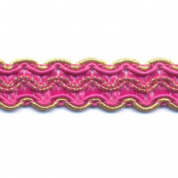 |  | 105.00 | шт | 2 | Изображение
 | Тесьма клеевая TBY-LAG2 "Magic Hobby" 15 мм, 1 метр (005, фуксия/серебро) |  | 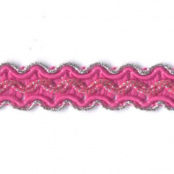 |  | 105.00 | шт | 1 | Изображение
 | Тесьма клеевая TBY-LAG2 "Magic Hobby" 15 мм, 1 метр (008, сирень/золото) |  | 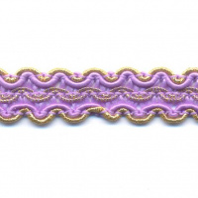 |  | 105.00 | шт | 1 | Изображение
 | Тесьма клеевая TBY-LAG2 "Magic Hobby" 15 мм, 1 метр (009, жёлтый/золото) |  | 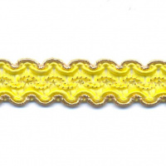 |  | 105.00 | шт | 1 | Изображение

